2023_08_data
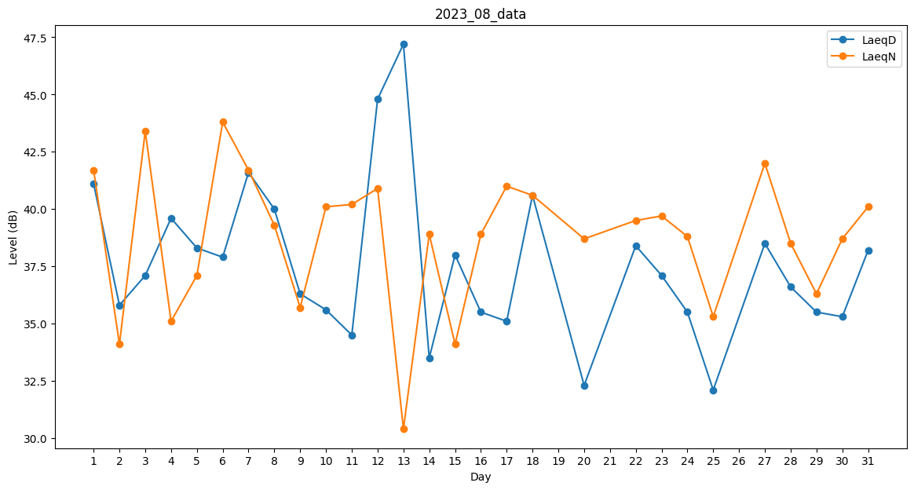
Day | LaeqD | LaeqN
1 | 41.1 | 41.7
2 | 35.8 | 34.1
3 | 37.1 | 43.4
4 | 39.6 | 35.1
5 | 38.3 | 37.1
6 | 37.9 | 43.8
7 | 41.6 | 41.7
8 | 40 | 39.3
9 | 36.3 | 35.7
10 | 35.6 | 40.1
11 | 34.5 | 40.2
12 | 44.8 | 40.9
13 | 47.2 | 30.4
14 | 33.5 | 38.9
15 | 38 | 34.1
16 | 35.5 | 38.9
17 | 35.1 | 41
18 | 40.6 | 40.6
19 | 42.7 | 0
20 | 32.3 | 38.7
21 | 36.3 | 0
22 | 38.4 | 39.5
23 | 37.1 | 39.7
24 | 35.5 | 38.8
25 | 32.1 | 35.3
26 | 39.5 | 0
27 | 38.5 | 42
28 | 36.6 | 38.5
29 | 35.5 | 36.3
30 | 35.3 | 38.7
31 | 38.2 | 40.1

